Trabajo 13
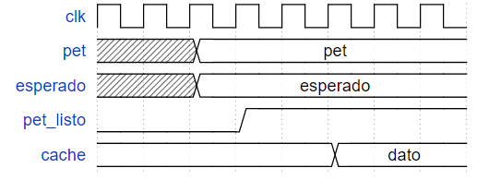
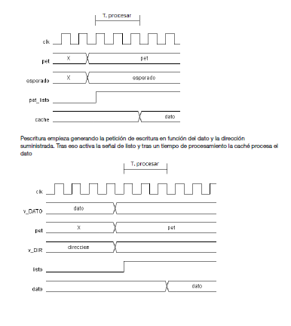

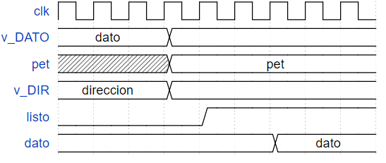

Trabajo 25
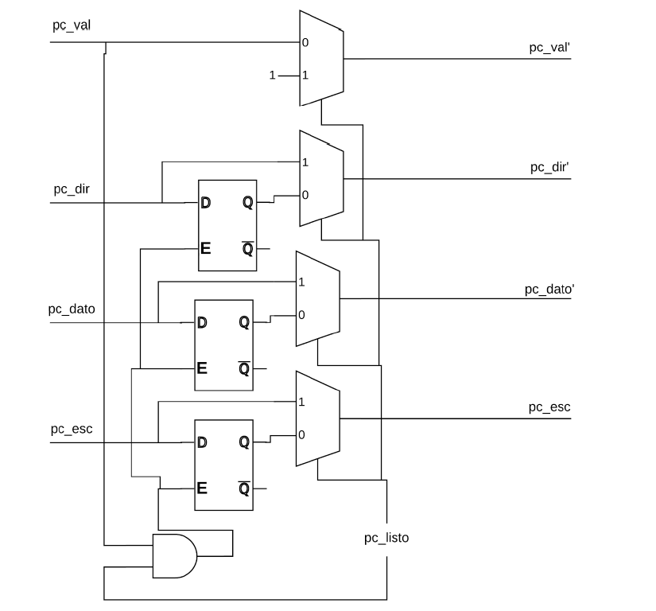
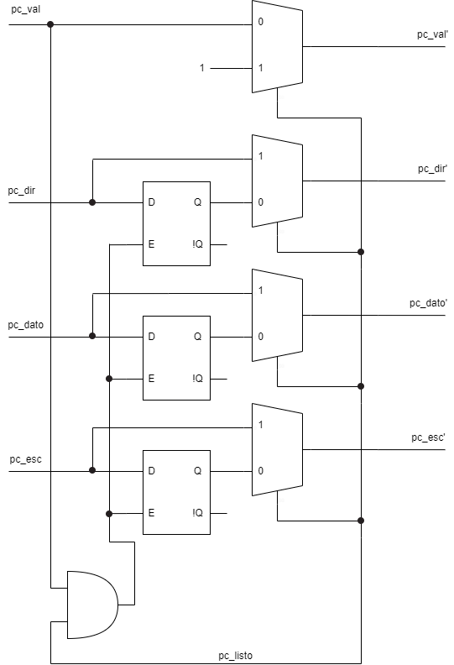
Copiar imatge

Trabajo 56
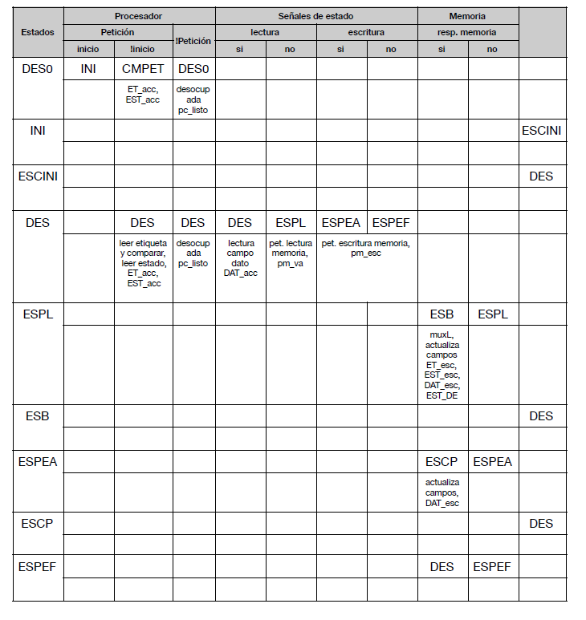

Estados | Procesador |  |  | Señales de estado |  |  |  | Memòria
 | Peticion |  | !Peticion | lectura |  | escritura |  | resp . mem
 | Inicio | !inicio |  | si | no | Si | no | si | no
DES0 | inicio | CMPET | DES0
 |  | ET_acc | desocupada pc_list
 |  | EST_acc
INI |  |  |  |  |  |  |  |  |  | ESCINI
ESCINI |  |  |  |  |  |  |  |  |  | DES
DES |  | CMPET | DES
 |  | ET_acc | desocupada pc_list
 |  | EST_acc
CMPET |  | DES | DES | DES | ESPL | ESPEA | ESPEF
 |  | leer etiqueta y comparar, leer estado, ET_acc , EST_acc | desocupada pc_listo | lect | pet. lect | pet. escritura mem pm_esc
 |  |  |  | camp | mem
 |  |  |  | dato | pm_val
 |  |  |  | DAT_acc
ESPL |  |  |  |  |  |  |  | ESB | ESPL
 |  |  |  |  |  |  |  | muxL
 |  |  |  |  |  |  |  | actualiza
 |  |  |  |  |  |  |  | campos
 |  |  |  |  |  |  |  | ET_esc
 |  |  |  |  |  |  |  | DAT_esc
 |  |  |  |  |  |  |  | EST_DE
ESB |  |  |  |  |  |  |  |  |  | DES

ESPEA |  |  |  |  |  |  |  | ESCP | ESPEA
 |  |  |  |  |  |  |  | act cam
 |  |  |  |  |  |  |  | DAT_esc
ESCP |  |  |  |  |  |  |  |  |  | DES

ESP |  |  |  |  |  |  |  | DES | ESPEF

Trabajo 63
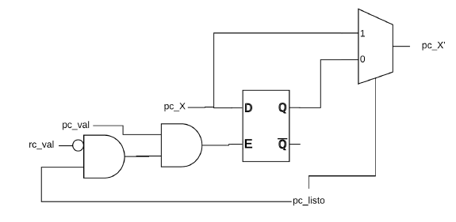
Trabajo 63: En la interface procesador/cache que se utiliza, todos los registros se actualizan
cuando pc_listo = ‘1’. Rediseñe la interface, dibujando un esquema de circuito, de forma que
las señales de entrada, que sea posible, se almacenen en el registro sólo si hay una petición
pendiente (esquema de circuito)., en la página 27.
Basándonos en el diseño del trabajo 25, obtenemos el siguiente diseño. En el podemos observar
que solo se actualiza el registro si, además de las condiciones anteriores (Cache lista y entrada
válida) también se da rc_val = ‘0’. Esto hace que en los casos de load con hit, al finalizarse la
petición en el mismo ciclo rc_val valga ‘1’ y no se guarden datos en el registro, disminuyendo así el
consumo de energía.

Hoja 16
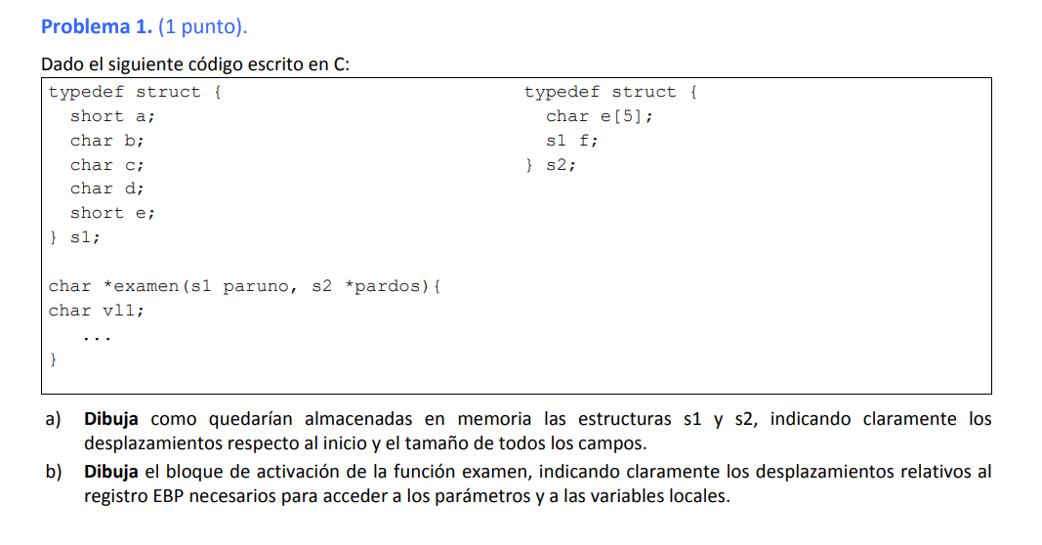

a | 2 | e | 5
b | 1 | --- | 1
c | 1 | s1 | 8
d | 1 |  | 14
--- | 1
e | 2
 | 8

